テスト仕様書
 |  |  | 作成 | レビュー
テスト結果報告書 （テスト完了後に 記入） |  | 氏名 | Kaung Htet Hein | Eingyin
 |  | 日付 | 2022-11-08 | 2022-11-08

No | テスト項目 |  |  | 予想結果 | テスト実施者 | テスト結果(OK/NG) * | 備考

CheckProduct リンクを押下
CheckProduct Gridを表示
1 | 初期表示 |  |  | 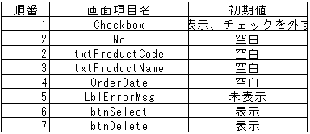 | ACA | OK
2 | CheckProductの【抽出】ボタンを押す時 |  |  | データが存在していないの場合,CheckProductのGridが空白で表示していること。 データが存在しているの場合,CheckProductのGridが空白で表示していないこと。 | ACA | OK
【削除】ボタンを押す時
3 | プロダクトのチェックボックスを選択しないで 削除ボックスを押したら |  |  | 以下のエラーメッセージが表示されること。 削除したいプロダクトを選択してください。 | ACA | OK
4 | 【削除】ボタンを押す時、データ表示チェック 削除完了の場合、削除したデータが一覧に表示されないか。 |  |  | 更新完了の場合、更新したデータが一覧に表示されないこと。 | ACA | OK

エビデンス
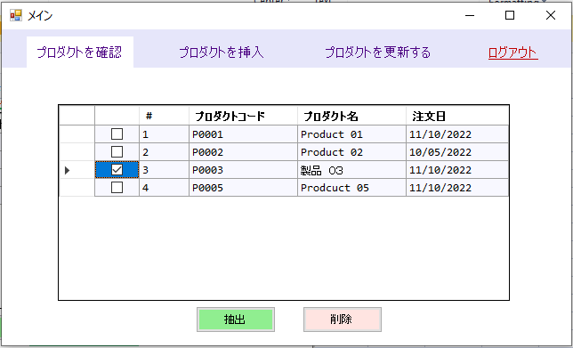
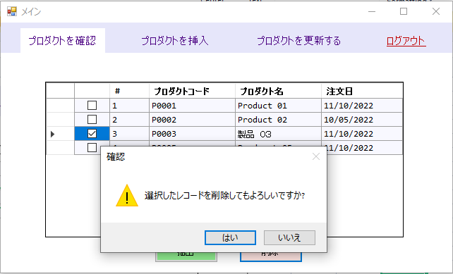
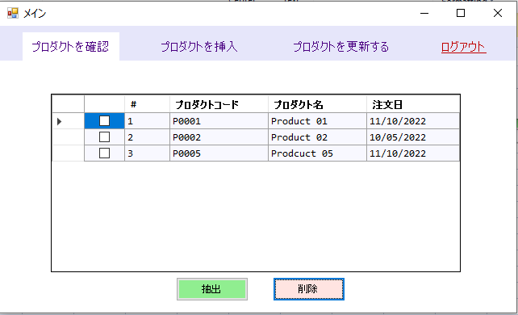
1)
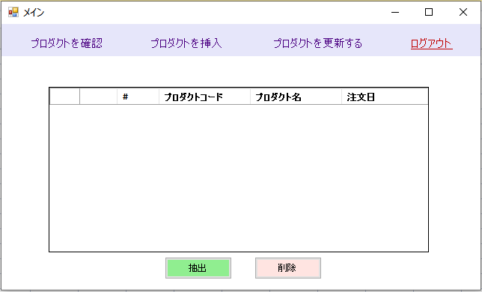

2)
 | データが存在していないの場合, CheckProductのGridが空白で表示していること。
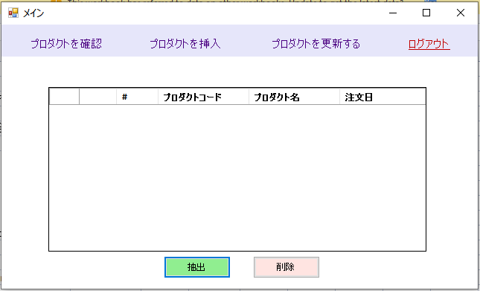

 | データが存在しているの場合, CheckProductのGridが空白で表示していないこと。

3)
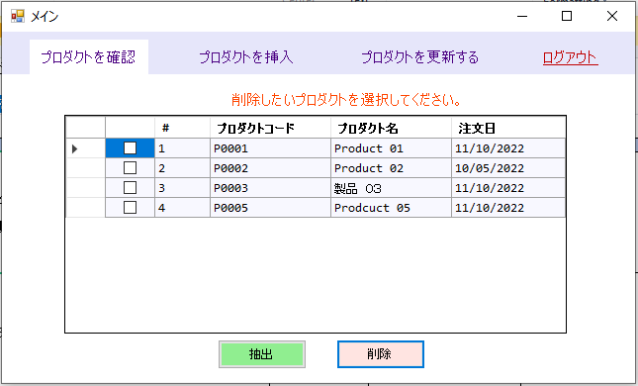

4)

